Sheet1
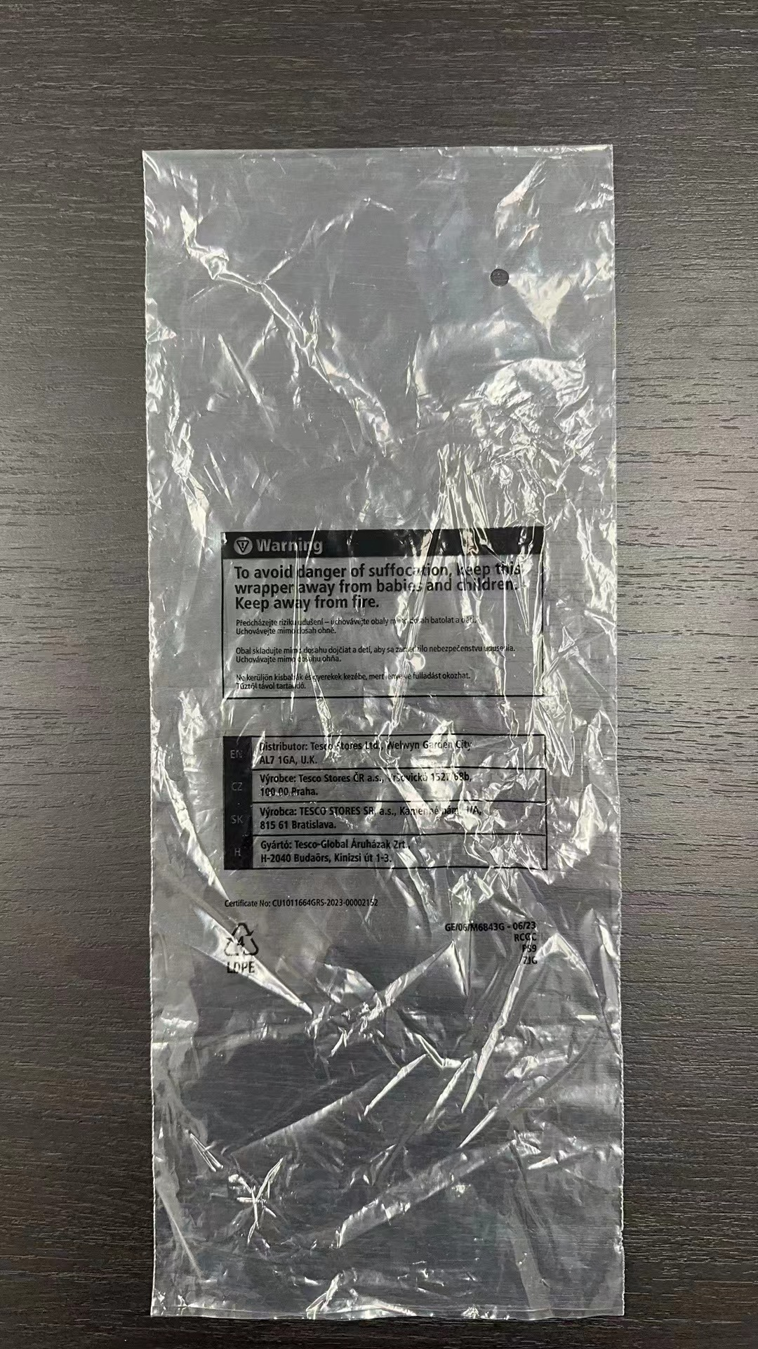
TESCO印字
 |  | 27030 | 27032 | 27034 | 27031 | 27033 | 27035 | 27071 | 27072 | 合计 | 单位
14*32 开口14 | 开口14 |  |  | 474 |  |  |  |  |  | 474 | 只
14*34 开口14 | 开口14 | 2775 |  | 3702 |  |  |  | 300 |  | 6777 | 只
14*38 开口14 | 开口14 | 10060 |  | 2595 |  |  |  | 450 |  | 13105 | 只
14*42 开口14 | 开口14 | 15263 |  |  |  |  |  | 450 |  | 15713 | 只
15*38 开口15 | 开口15 | 6591 |  |  |  |  |  | 300 |  | 6891 | 只
15*33 开口15 | 开口15 |  | 309 |  |  |  |  |  |  | 309 | 只
15*36 开口15 | 开口15 |  | 1592 |  |  |  |  |  |  | 1592 | 只
15*39 开口15 | 开口15 |  | 1797 |  |  |  |  |  |  | 1797 | 只
13*34 开口14 | 开口14 |  |  |  |  |  |  |  | 100 | 100 | 只
13*38 开口14 | 开口14 |  |  |  |  |  |  |  | 150 | 150 | 只
13*42 开口14 | 开口14 |  |  |  |  |  |  |  | 150 | 150 | 只
14*38 开口15 | 开口15 |  |  |  |  |  |  |  | 100 | 100 | 只
38*53 开口38 | 开口38 |  | 204 |  |  |  |  |  |  | 204 | 只
32*48 开口32 | 开口32 |  |  |  |  | 72 |  |  |  | 72 | 只
26*42 开口26 | 开口26 |  |  | 409 |  |  | 145 |  |  | 554 | 只
36*44 开口36 | 开口36 |  |  |  |  |  |  |  | 250 | 250 | 只 | 开口在下面，字体是跟封口方向一致的
防潮袋(规格)
防潮袋高度约要90
60*40*40 |  |  |  |  | 50 | 17 | 13 |  |  | 80 | 只
 |  |  |  |  |  |  |  |  |  | 0 | 只

